利用者登録【記入例と提出方法】
 | 様式２
pinax利用者登録申請書【記入例】

【pinax利用者登録申請書 提出方法】
① 必要事項をご記入後、プリントアウトしてください。
② pinaxサービス利用約款と申請内容を確認の上、
申請者氏名欄 に、記名押印又は署名をしてください。
③ pdfにスキャンしてください。
④ ③のpdfファイルを、pinax@nims.go.jpに送付してください。
国立研究開発法人物質・材料研究機構
技術開発・共用部門 材料データプラットフォーム長 殿

国立研究開発法人物質・材料研究機構pinaxサービス利用約款に同意し、規定されている事項を遵守することを誓約し、pinaxの利用者登録を申請します。
申請日（年月日） | 20XX 年 XX月 XX日
申請者氏名（記名押印又は署名） | 筑波 次郎

記

DICEアカウント（登録したメールアドレス）を記入してください。 ※pinaxのご利用には申請者ご本人のDICEアカウントが必要です。 DICEアカウントをお持ちでない場合は、DICEアカウントの登録をお願いします。
登録方法はこちら https://dice.nims.go.jp/usage.html
1.申請者
氏名 | 筑波 次郎
所属機関 | 〇〇大学
所属部署 | XX研究室
役職 | 准教授
DICEアカウント（登録したメールアドレス） | tsukubajirou@xx-u.ac.jp
2.外国為替及び外国貿易法その他関連法令の要件に関する確認（リスト選択による自己申告）
リストから「はい（日本国籍を有します）」「いいえ」のいずれかを選択してください。
回答により設問が変化します。
表示された全ての設問に回答してください。
(1) 居住者・非居住者の判断
日本国籍を有しますか？ | はい（日本国籍を有します） | リスト選択
 | a-①～④を申告してください | 自動表示
a-①：外国にある事務所に勤務（雇用契約あり）する目的で出国し外国に滞在する | いいえ | リスト選択
a-②：２年以上外国に滞在する目的で出国し外国に滞在する | いいえ | リスト選択
a-③：出国後外国に2年以上滞在している | いいえ | リスト選択
a-④：上記a-①～③に該当し、一時帰国し、その滞在期間が６月未満である | いいえ（a-①～③に該当しない、又は、6か月以上滞在しています） | リスト選択
b-①：日本国内にある事務所に勤務している（雇用契約あり） |  | リスト選択
リストから「はい」「いいえ」のいずれかを選択してください。
※1 みなし輸出特定類型に関する詳細は、
本ファイルの「特定類型該当性に関する誓約書」タブをご参照ください。
b-②：日本に入国後6月以上経過している |  | リスト選択
自己申告による結果 | 居住者 | 自動表示
(2)みなし輸出特定類型の該当確認
誓約書(*1)に記載されているいずれの項目も該当しない | はい（いずれにも該当しない） | リスト選択
「申請可」の表示でご提出ください。
「申請窓口にお問い合わせください」が表示された場合は、DICE-pinax担当（pinax@nims.go.jp）までご連絡ください。
(3) 利用者登録申請の可否
「申請可」の表示でご提出下さい。 | 申請可 | 自動表示
3.メールアドレスの表示に関する確認
メールアドレスの表示に同意いただける場合は、チェックを入れてください。
pinaxでは、利用者同士の交流促進の一助として、システム上でファイルの作成者のメールアドレスが表示されます。このことに同意いただけない場合は、pinaxのサービスをご利用いただけません。 | メールアドレスの表示に同意します | チェックボックス | FALSE
4.備考
備考

サービス担当記入欄
受付番号
受付日
承認日
記入者
備考

 | ver.20250218 |  | TRUE

利用者登録_特定類型該当性に関する誓約書
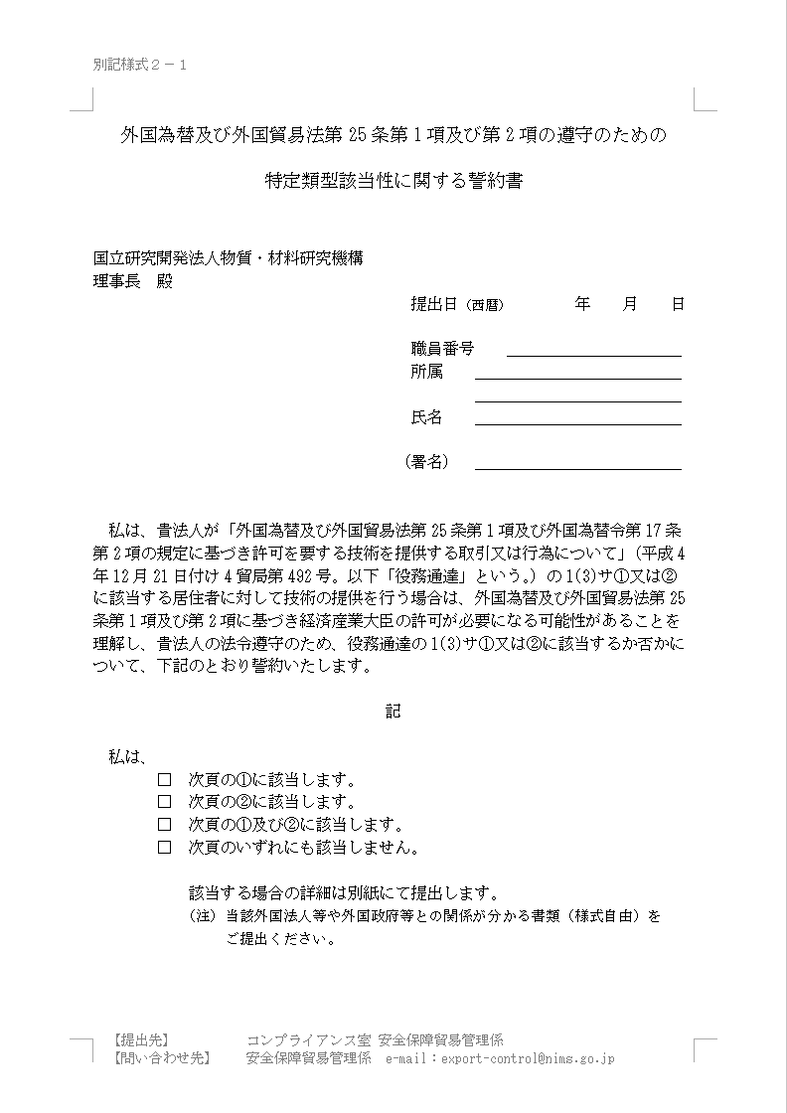
※項目確認のために添付しているので、
このシートのご記入・ご提出は不要です。
